様式1
※ Microsoft Excelを使用して本ファイルに入力して作成してください。
（GoogleスプレッドシートやLibreOffice Calcなどは絶対に使用しないでください。）
Please use Microsoft Excel to enter data and create this file. Do not use Google Sheets, LibreOffice Calc, or any other alternatives under any circumstances.
※ 片面印刷して学務課学生支援係に提出してください。（印刷後は、データの変更は行わないでください。）
Please print this document single‑sided and submit it to the Student Support Section, Academic Affairs Division.
After printing, do not make any changes to the data.
※ 入学後、本ファイルを指定する方法で提出いただくため、大事に保管してください。
Please keep this file in a safe place, as you will be required to submit it after enrollment in the format
specified by the university.
 |  |  |  | （様式1） |  |  | 年度 | 学期
入学料免除・徴収猶予申請書 Exemption and Deferral of Admission Fee Application Form |  |  |  |  |  |  | 2026 | 後期

 |  |  |  | 申請日： |  |  | ←yyyy/mm/dd
 |  |  |  | Date:
室蘭工業大学長 殿
To President of Muroran Institute of Technology,

（本人 Applicant） ※必ず本人が記入してください The applicant must complete this form.
入学年度 Enrollment Year | 令和 | 年度 Year | 受 験 番 号 Examination Number
学科・専攻名 Department / Major |  |  | 学年 Grade |  | - | 年 Year
氏 名 Name
住 所 Address
電話番号 Telephone number

入学料免除申請区分 Category of Admission Fee Exemption Application

令和8年度分入学料免除・徴収猶予について、関係書類を添えて申請します。
この申請書の記載事項は事実と相違ありません。この申請書の記載事項に事実と相違があった場合は、減免や支払の猶予を取り消されることがあるとともに、その全額の支払を求められることがあることを承知しています。
I am applying for the exemption and deferral of the admission fee for the 2026 academic year. I am enclosing all the required documents. I certify that the information provided in this application is true and accurate. I understand that if any information provided in this application is found to be incorrect, the exemption or deferral may be revoked and I may be required to pay the full amount.

入学料免除・徴収猶予を申請する理由及び家庭状況を記入してください。
Please write down your family situation and the reasons for applying for the exemption and deferral of the admission fee.

様式2
※ Microsoft Excelを使用して本ファイルに入力して作成してください。
（GoogleスプレッドシートやLibreOffice Calcなどは絶対に使用しないでください。）
Please use Microsoft Excel to enter data and create this file. Do not use Google Sheets, LibreOffice Calc, or any other alternatives under any circumstances.
※ 片面印刷して学務課学生支援係に提出してください。（印刷後は、データの変更は行わないでください。）
Please print this document single‑sided and submit it to the Student Support Section, Academic Affairs Division.
After printing, do not make any changes to the data.
※ 入学後、本ファイルを指定する方法で提出いただくため、大事に保管してください。
Please keep this file in a safe place, as you will be required to submit it after enrollment in the format
specified by the university.
 |  |  |  |  |  |  |  |  |  |  |  |  | （様式2）
家庭状況調書 Family Situation Report

入学年度 |  |  |  |  | 令和 | - | 年度 |  | 受験番号 |  | -
学科・専攻名 |  |  |  |  | - |  |  |  | 学年 |  | - |  | 年
氏 名 |  |  |  |  | -

Family Members | 家族 | Family Members excluding the applicant, students, etc. | 就学者等を除く家族 | 続柄 Relationship | 氏名 Name | 年齢 Age | 職業 Occupation | 勤務先（就職年月） Place of Employment (Length of Employment)
 |  |  |  | Father |  |  |  |  |  |  | （ 年 月）
 |  |  |  | Mother |  |  |  |  |  |  | （ 年 月）
 |  |  |  |  |  |  |  |  |  |  | （ 年 月）
 |  |  |  |  |  |  |  |  |  |  | （ 年 月）
 |  |  |  |  |  |  |  |  |  |  | （ 年 月）
 |  |  |  |  |  |  |  |  |  |  | （ 年 月）
 |  | Family (students and infants) | 就学者・乳幼児 | 続柄 Relationship | 氏名 Name | 年齢 Age | 学校名 Name of School |  |  |  | 学年 Grade | 通学区分 Commute to School
 |  |  |  | Myself | - |  | 国立 | 室蘭工業大学 |  | 大学生 | - | 自宅 From home

様式3
※ Microsoft Excelを使用して本ファイルに入力して作成してください。
（GoogleスプレッドシートやLibreOffice Calcなどは絶対に使用しないでください。）
Please use Microsoft Excel to enter data and create this file. Do not use Google Sheets, LibreOffice Calc, or any other alternatives under any circumstances.
※ 片面印刷して学務課学生支援係に提出してください。（印刷後は、データの変更は行わないでください。）
Please print this document single‑sided and submit it to the Student Support Section, Academic Affairs Division.
After printing, do not make any changes to the data.
※ 入学後、本ファイルを指定する方法で提出いただくため、大事に保管してください。
Please keep this file in a safe place, as you will be required to submit it after enrollment in the format
specified by the university.
 |  |  |  |  |  | （様式3）
収支状況報告書 Income and Expenditure Report
 |  |  |  |  |  |  | -
室蘭工業大学長 殿

受験番号 Examination Number | - |  | 学科・専攻 Major | - |  | 氏名 Name | -

2026後期授業料免除申請をする予定ですか？
Do you plan to apply for tuition fee exemption for the second semester of 2026?
※Yesの場合、以下の記入は不要です。 If “Yes,” no entry is required below.

 | 入学料免除・徴収猶予の申請について、1か月あたりの収支状況を下記のとおり資料を添えて申告します。
 | In connection with the application for exemption and deferral of the admission fee, I hereby declare the income and expenditure per month for the fiscal year 2026, as evidenced by the following documents.
 |  |  |  | 記

 | 家族数 Number of family members | 1 | 名 | (本人+日本に在住する配偶者や子供) Number of family members, including the applicant and any spouse or children residing in Japan

 | 収 入 (Income) |  |  |  | 支 出 (Expenditure)
 | RA給与 (RA salary) |  |  | 円 | 授業料を除く就学費 (School expenses) |  |  | 円
 | TA給与 (TA salary) |  |  | 円 | 食費 (Food expense) |  |  | 円
 | 本人の収入 (Your income) |  |  | 円 | 住居費(家賃) (House rent) |  |  | 円
 | 配偶者の収入 (Spouse's income) |  |  | 円 | 光熱水費 (Utility costs) |  |  | 円
 | 本国からの仕送り (Remittances from home country) | 0 |  | 円 | 娯楽費 (Entertainment expenses) |  |  | 円
 | Spring研究奨励費 (Research Grant of Spring) |  |  | 円 | 国民健康保険料 (National health insurance) |  |  | 円
 | 給付奨学金 (Scholarships) |  |  | 円 | 携帯電話料金 (Mobile phone charges) |  |  | 円
 | 貸与奨学金 (Loan scholarships) |  |  | 円 | その他( ) (Other expense) |  |  | 円
 | その他( ) (Other income) |  |  | 円 | その他( ) (Other expense) |  |  | 円
 | その他( ) (Other income) |  |  | 円 | その他( ) (Other expense) |  |  | 円
 | 収入合計 | 0 |  | 円 | 支出合計 | 0 |  | 円
 | 年間収入 | 0 |  | 円 | 年間合計 | 0 |  | 円

※1 | ここに記入する金額は1か月あたりの収支です。1年あたりの収支を記入していないか確認すること。 The amount you enter here is your income and expenses per month; make sure you are not entering your income and expenses per year.
※2 | 家族数には本国の父母等は含めないこと。 The number of family members should not include parents living in your home country.
※3 | 収支状況は、本人を含む家族数に応じた金額を記入すること。 The amount of income and expenditure should be entered according to the number of family members including the applicant.
※4 | 原則として、申告した金額の根拠となる資料を添付すること。 As a general rule, attach documents that provide the basis for the declared amount.

様式3別紙
※ Microsoft Excelを使用して本ファイルに入力して作成してください。
（GoogleスプレッドシートやLibreOffice Calcなどは絶対に使用しないでください。）
Please use Microsoft Excel to enter data and create this file. Do not use Google Sheets, LibreOffice Calc, or any other alternatives under any circumstances.
※ 片面印刷して学務課学生支援係に提出してください。（印刷後は、データの変更は行わないでください。）
Please print this document single‑sided and submit it to the Student Support Section, Academic Affairs Division.
After printing, do not make any changes to the data.
※ 入学後、本ファイルを指定する方法で提出いただくため、大事に保管してください。
Please keep this file in a safe place, as you will be required to submit it after enrollment in the format
specified by the university.
 |  |  |  |  | （様式3別紙）
本国からの仕送り Remittances from home country

受験番号 Examination Number | - |  | 学科・専攻 Major | - |  | 氏名 Name | -

直近の状況（予定を含む）を提出資料に基づき記載してください。
Please describe the recent situation, including upcoming plans, based on the submitted materials.

1.日本円で送金されている場合 If the funds are remitted in Japanese yen
(1) 毎月送金 remitted on a monthly basis
 | 送金年月日 | 金額(円)
記載例 | 20**/**/** | 50,000

 | 合計 | 0

(2) 一定期間分を送金 remittance for a specific period
 | 送金年月日 | 送金額(円) | 何か月分 | 金額(円)
記載例 | 20**/**/** | 1,200,000 | 6 | 200,000
 |  |  |  | 0

2.母国通貨で送金されている場合 If the funds are remitted in the sender’s home-country currency

母国通貨 |  | ←リストにない場合は、直接入力可

※為替レートは、下記URLから送金日のレート（予定の場合は資料作成日のレート）を記載してください。
Please enter the exchange rate for the remittance date (or, for planned remittances, the rate on the document preparation date) using the URL below.
 | https://wise.com/jp/currency-converter/cny-to-jpy-rate/history

(1) 毎月送金
 | 送金年月日 | 送金額() | 為替レート | 金額(円)
記載例 | 20**/**/** | 5,000 | 23.16 | 115,800
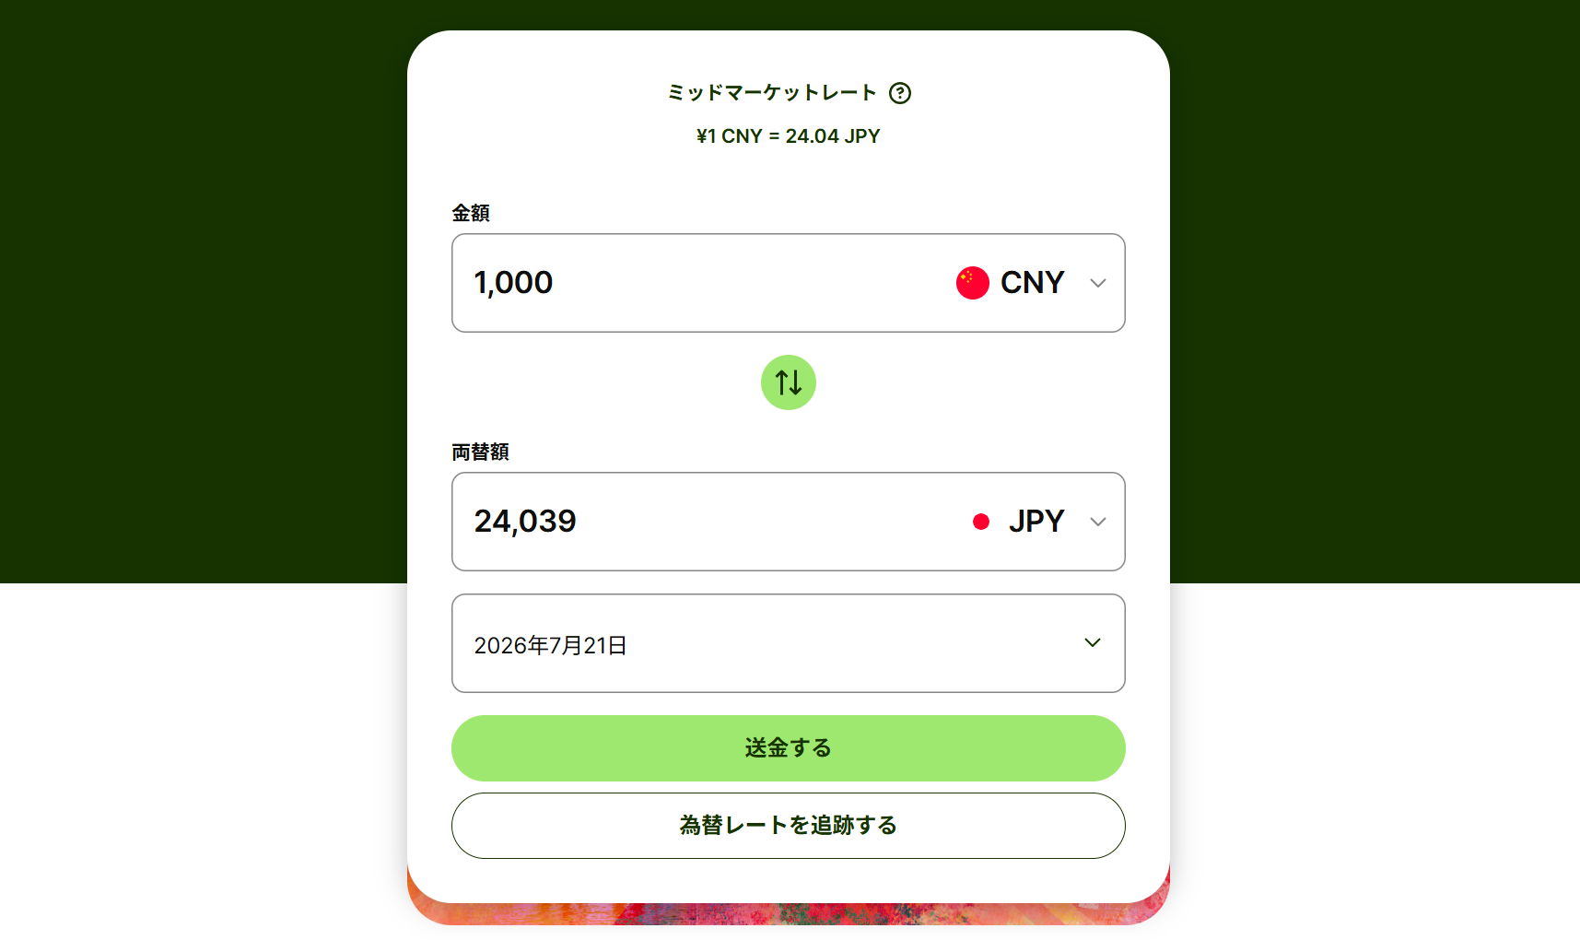
③為替レート欄に記載
 |  |  |  | 0
 |  |  |  | 0
①送金元レートを選択
 |  |  |  | 0
 | 月平均 | 0 | - | 0

②送金日を選択
(2) 一定期間分を送金
 | 送金年月日 | 送金額() | 為替レート | 何か月分 | 金額(円)
記載例 | 20**/**/** | 30,000 | 23.16 | 6 | 115,800
 |  |  |  |  | 0

3.その他
記載例 | 生活費の一部は、親のクレジットカードで支払っている 3月分：6100元×23.50円(3月31日レート)＝143,350円
 |  |  |  | 金額(円) | 143,350

 |  |  |  | 金額(円)

 |  |  |  |  |  | 合計金額 | 0

申請者データ
授免一括申請 | 学籍番号 | 氏名 | 学科・専攻 | 学年 | 世帯人数 | 申請区分 | 通学区分 | 母子・父子世帯 | 大規模災害被災 | 続柄1 | 収入種別1 | 収入金額1 | 続柄2 | 収入種別2 | 収入金額2 | 続柄3 | 収入種別3 | 収入金額3 | 続柄4 | 収入種別4 | 収入金額4 | 続柄5 | 収入種別5 | 収入金額5 | 続柄6 | 収入種別6 | 収入金額6 | 就学者1 | 通学区分1 | 設置区分1 | 学校区分1 | 学年1 | 就学者2 | 通学区分2 | 設置区分2 | 学校区分2 | 学年2 | 就学者3 | 通学区分3 | 設置区分3 | 学校区分3 | 学年3 | 就学者4 | 通学区分4 | 設置区分4 | 学校区分4 | 学年4 | 就学者5 | 通学区分5 | 設置区分5 | 学校区分5 | 学年5 | 就学者6 | 通学区分6 | 設置区分6 | 学校区分6 | 学年6 | 家計支持者の単身赴任等に係る支出 | 長期療養に係る支出 | 風水害等の被害額 | 障害者数 | 前後期区分 | 特記事項
－ |  | 0 | 0 | 0 | 1 | #N/A | 自宅通学 | 非該当 | 非該当 | - |  |  |  |  |  |  |  |  |  |  |  |  |  |  |  |  |  |  |  |  |  |  |  |  |  |  |  |  |  |  |  |  |  |  |  |  |  |  |  |  |  |  |  |  |  |  |  | 0 | 0 | 0 | 0 | R8後期

※このシートは大学が入力内容の集計に使用します。
編集やシート削除はせず、そのままご提出ください。

